PREGUNTAS Y RESPUESTAS
PROYECTO TRIVIA QATAR 2022

POSIBLES PREGUNTAS Y RESPUESTAS PARA LA TRIVIA

NUMERO | PREGUNTA | RESPUESTAS |  | RESPUESTA CORRRECTA
1 | Cúal de estos rivales no jugará con Argentina en este mundial ? | A | Arabia Saudita
 |  | B | Nigeria | X
 |  | C | Polonia
 |  | D | México
2 | Cuándo es la final y dónde? | A | 16/12 en Doha
 |  | B | 18/12 en Doha
 |  | C | 18/12 en Lusail | X
 |  | D | 19/12 en Lusail
3 | En que grupo está Francia, el campeon defensor? | A | Grupo B
 |  | B | Grupo D | X
 |  | C | Grupo E
 |  | D | Grupo F
4 | Ante que rival debuta la Scaloneta en Qatar 2022? | A | Arabia Saudita | X
 |  | B | Polonia
 |  | C | México
 |  | D | Chile
5 | Cuál de estos árbitros argentinos estará en el mundial? | A | Pitana
 |  | B | Rapallini | X
 |  | C | Loustau
 |  | D | Fernandez
6 | Cual de estos rivales de Brasil no se repite respecto del mundial anterior? | A | Serbia
 |  | B | Suiza
 |  | C | Camerún | X
 |  | D | Venezuela
7 | En que instancia podria darse un Argentina - Brasil si los dos pasan como primeros de grupo? | A | Octavos
 |  | B | Cuartos
 |  | C | Semifinales | X
 |  | D | Final
8 | Cuándo tuvo lugar la primera copa Mundial de Futbol? | A | En 1920
 |  | B | En 1930 | X
 |  | C | En 1940
 |  | D | En 1960
9 | Quién es el máximo goleador de la historia de la copa Mundial de Futbol? | A | Miroslav Klose | X
 |  | B | Ronaldo Nazario
 |  | C | Gerd Muller
 |  | D | Pelé
10 | Qué edición será el mundial de Qatar? | A | 21
 |  | B | 22 | X
 |  | C | 23
 |  | D | 24
11 | Qatar se convierte en el país número …. en albergar al Mundial | A | 16
 |  | B | 15
 |  | C | 18 | X
 |  | D | 22
12 | Cuántos estadios habrá en el mundial de Qatar | A | 8 | x
 |  | B | 9
 |  | C | 10
 |  | D | 5
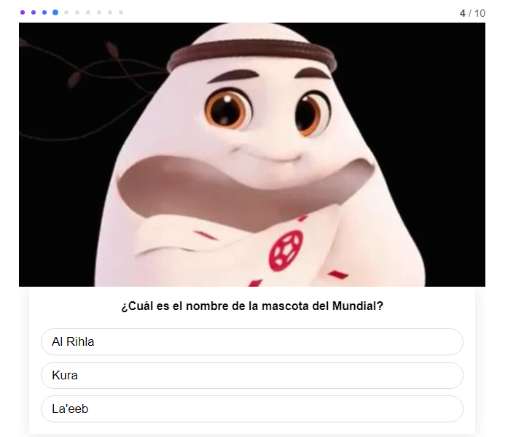
13 | Cuál es el nombre de la mascota del mundial? | A | Al Rihla
 |  | B | Kura
 |  | C | La´eeb | X
 |  | D | Patoruzu
14 | Cúal es la capital de Qatar? | A | Al Rayyan
 |  | B | Doha | X
 |  | C | Lusail
 |  | D | Buenos Aires
15 | Cuántas naciones europeas jugarán el mundial de Qatar? | A | 11
 |  | B | 12
 |  | C | 13 | X
 |  | D | 7
16 | Harry Cane fue el máximo goleador de las eliminatorias europeas con 12 goles junto a otro delantero. Con quien? | A | Robert Lewandowski
 |  | B | Menphis Depay | X
 |  | C | Cristiano Ronaldo
 |  | D | Juan Perez
17 | Gales venció a Ucrania en el repechaje mundialista y logró clasificar. Cuándo fue la última vez que Gales jugó un mundial ? | A | 1958 | X
 |  | B | 1974
 |  | C | 1986
 |  | D | 1970
18 | ¿Quién es el jugador con más partidos jugados en los mundiales? | A | Miroslav Klose (Alemania)
 |  | B | Lothar Mattahaus (Alemania) | X
 |  | C | Diego Maradona (Argentina)
 |  | D | Paolo Maldini (Italia)
19 | ¿Quién es el jugador que más goles acumulados tiene en los mundiales? | A | Pelé (Brasil)
 |  | B | Jurgen Klinsmann (Alemania)
 |  | C | Miroslav Klose (Alemania) | X
 |  | D | Ronaldo (Brasil)
20 | ¿Cuál es el país que realizó la mayor goleada en un mundial? | A | Uruguay contra Bolivia en Brasil 1950
 |  | B | Alemania contra Brasil en Brasil 2014
 |  | C | Hungría contra El Salvador en España 1982 | X
 |  | D | Brasil contra Suecia en Brasil 1950
21 | ¿Contra quién jugó la final Argentina en el primer mundial del mundo ? | A | Brasil
 |  | B | Uruguay | X
 |  | C | Alemania
 |  | D | Italia
22 | ¿Cómo se llamó la mascota de la Copa Mundial de 1982 en España? | A | Juanito
 |  | B | Fuleco
 |  | C | Pique
 |  | D | Naranjito | x
23 | En el Mundial de México en 1986, el argentino Diego Maradona anotó un gol con la mano, que se convirtió en una leyenda en el fútbol y es conocido como “la mano de Dios”. ¿Contra qué equipo marcó ese famoso tanto? | A | Italia
 |  | B | Alemania
 |  | C | Inglaterra | X
 |  | D | Brasil
24 | El goleador del primer Mundial de fútbol, disputado en 1930 en Uruguay, fue… | A | Bigode (Brasil)
 |  | B | Alcides Edgardo Ghiggia (Uruguay)
 |  | C | Guillermo Stábile (Argentina) | X
 |  | D | Obdulio Varela (Uruguay)
25 | ¿Cómo se le llamó a la famosa victoria de Uruguay sobre Brasil en la final del torneo mundialista de 1950, cuando los charrúas obtuvieron su segundo título mundial? | A | El triunfo del siglo
 |  | B | El chutazo
 |  | C | El Matabrasileirao
 |  | D | El Maracanazo | X
26 | México organizó dos veces la Copa Mundial —en 1970 y 1986— pero la segunda vez no fue elegido como primera opción de país sede por parte de la FIFA. ¿Sabes qué país tenía que organizar el Mundial de 1986 y tuvo que renunciar? | A | Argentina
 |  | B | Brasil
 |  | C | Colombia | X
 |  | D | Uruguay
27 | ¿Cuál es el jugador latino que, junto al alemán Lothar Matthaeus, tiene más participaciones en este torneo? | A | Pele
 |  | B | Hugo Sanchez (Mexico)
 |  | C | Javier Zanneti (Argentina)
 |  | D | Antonio Carbajal (Mexico) | X
28 | ¿Dónde se disputó la Copa Mundial de 1998? | A | Italia
 |  | B | Estados Unidos
 |  | C | Francia | X
 |  | D | Alemania
29 | Un jugador colombiano fue asesinado al regresar a su país por haber anotado un autogol ante Estados Unidos en el Mundial de 1994. ¿Recuerdas cómo se llamaba? | A | Francisco Maturana
 |  | B | Andres Escobar | X
 |  | C | Carlos Valderrama
 |  | D | Rene Higuita
30 | La selección de fútbol de Cuba participó en una Copa del Mundo. ¿Sabes en qué año fue? | A | Uruguay 1930
 |  | B | Suiza 1954
 |  | C | Francia 1938 | X
 |  | D | Mexico 1970
31 | ¿Quién fue el jugador que marcó el gol que le dio el triunfo a España en la final de la Copa del Mundo del 2010 en Sudáfrica? | A | Andres Iniesta | X
 |  | B | Raul Gonzalez
 |  | C | David Villa
 |  | D | Sergio Ramos
32 | ¿Cuál es la selección que más finales de la Copa Mundial ha disputado? | A | Brasil
 |  | B | Italia
 |  | C | Alemania | X
 |  | D | Inglaterra
33 | ¿Quién fue el jugador más valioso o Balón de Oro del Mundial de Brasil 2014? | A | James Rodriguez
 |  | B | Lionel Messi | X
 |  | C | Neymar Jr
 |  | D | Toni Kross
34 | ¿Quién es el único jugador en hacer “hat tricks” (tres goles en un partido) en dos ediciones consecutivas del Mundial? | A | Pele
 |  | B | Cristiano Ronaldo
 |  | C | Miroslav Klose
 |  | D | Gabriel Batistuta | X
35 | ¿Qué animal fue el escogido para ilustrar la mascota del Mundial de Rusia? | A | Un perro
 |  | B | Un oso
 |  | C | Un gato | X
 |  | D | Un Loro

